3-参赛团队项目作品展板资料
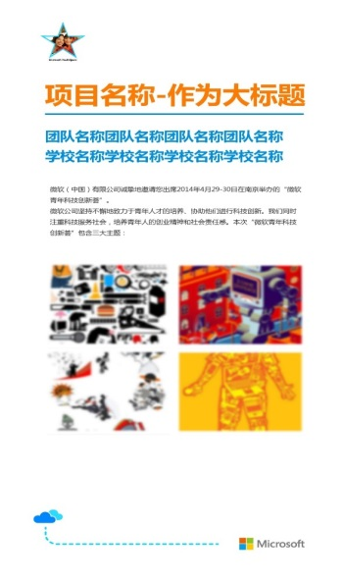 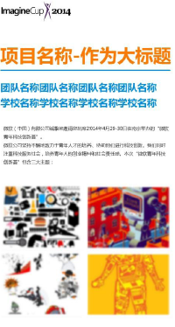 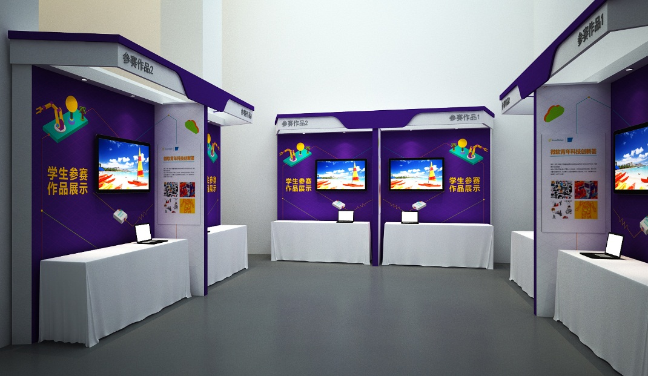 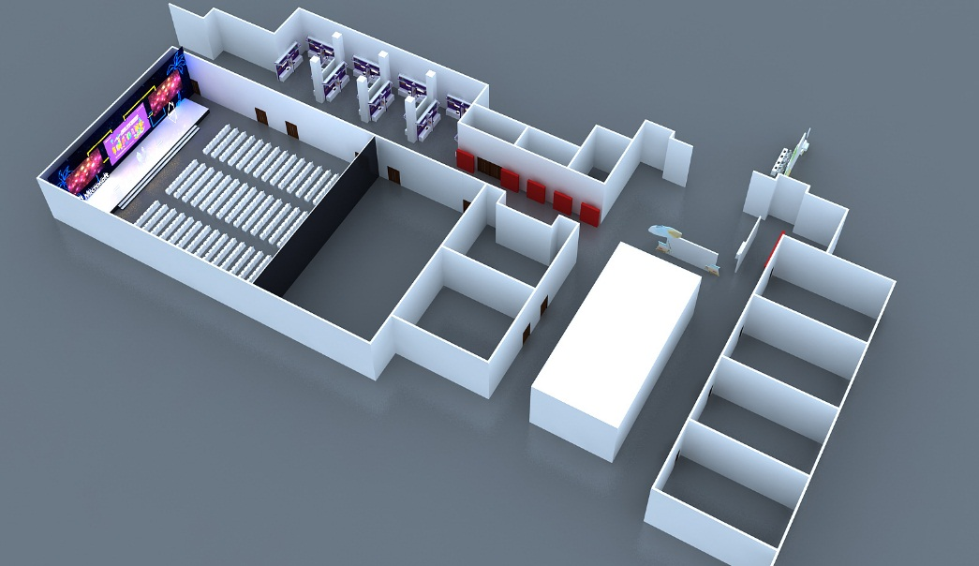
参赛团队项目作品展板资料
亲爱的同学们，此次将会为每个参赛队伍提供一个展台，标准设备配备如下： 1、LED电视1台（带音频播放功能） 2、IBM桌一张（1.8M*0.45m） 3、项目介绍展板一张：需要各参赛团队提供如下表信息，请填写完整后发给会务组（高清的团队照片及高清的项目介绍图片可以与此表格一起打成压缩包发给会务组，如图片超过邮箱发送极限，也可以上传网盘，发链接在邮件正文中以供会务组下载）
项目名称 | 团队名称 | 学校名称 | 项目介绍（150字以内-中文版） | 项目介绍（150单词-英文版） | 高清团队照片（1张） | 高清项目图片（3张）
SnapMemo | Sensation | 南京大学 | SnapMemo是一款只需通过用户截图和圈点即可自动生成备忘录的多平台备忘录。SnapMemo利用OCR技术识别图片中的文字，NLP技术来自动识别文字中的主题，类别，时间等；SnapMemo可运行在Win10平台和Anroid平台上并可跨平台同步。我们的目标是还原科技的本质追求，最大地简化人们的生活。 | SnapMemo is a multi-platform application which automatically generates memos from users' snapshot. SnapMemo uses OCR technique to recognize the text from the screenshots and NLP technique to extract specific information such as category, theme, time from them. We did not just build an app; we found a way on how machine learning can step outside of the box and be used to make common people’s lives better. And that’s what we believe to be the nature of technology. Our slogan is: Take a snap and everything gets easier! | 在同目录文件夹下 | 在同目录文件夹下 | 项目名称（建议10个字以内）

